近三年各學院交通事故發生件數比較表
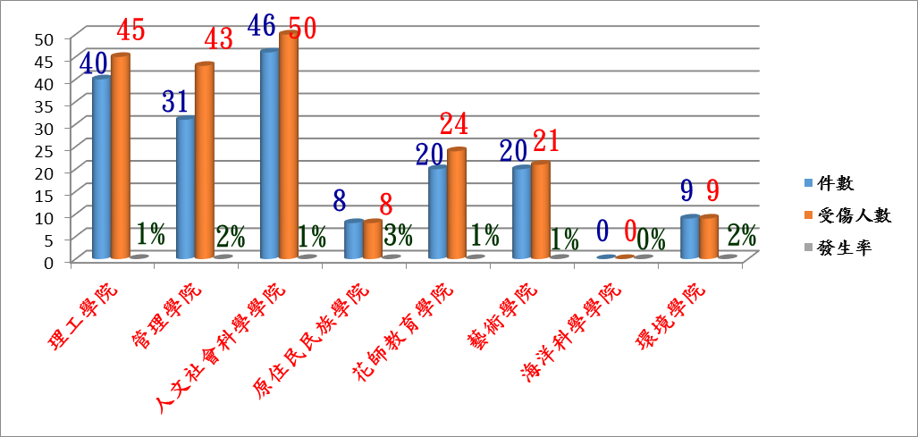
近三年各學院交通事故發生件數比較表
件數/學院 | 理工學院 | 管理學院 | 人文社會科學學院 | 原住民民族學院 | 花師教育學院 | 藝術學院 | 海洋科學學院 | 環境學院 | 總計
106年發生件數 | 40 | 31 | 46 | 8 | 20 | 20 | 0 | 9 | 174
105年發生件數 | 49 | 43 | 58 | 15 | 25 | 16 | 1 | 8 | 215
104年發生件數 | 52 | 40 | 41 | 11 | 23 | 17 | 0 | 8 | 192

各學院交通事故發生率

